Hoja1
 |  | Referencia: |  |  | 17 |  |  | Maribel Gil modelista |  | 0 a 1.5 | 5 | 1.05
 |  | Tipo: |  |  | BANDOLERA PARA DAMA |  |  |  |  | 1.51 a 3 | 10 | 1.1
 |  | Fecha: |  |  | 2023-02-20 |  |  |  |  | 3.01 a 5 | 15 | 1.15
 |  | cliente |  |  | SENA |  |  |  |  | mas de 5 | 20 | 1.2
 |  | numero de ficha |  |  | celda de Producción |  |  |  |  | tiras de mas de 80 cm | 40 | 1.4

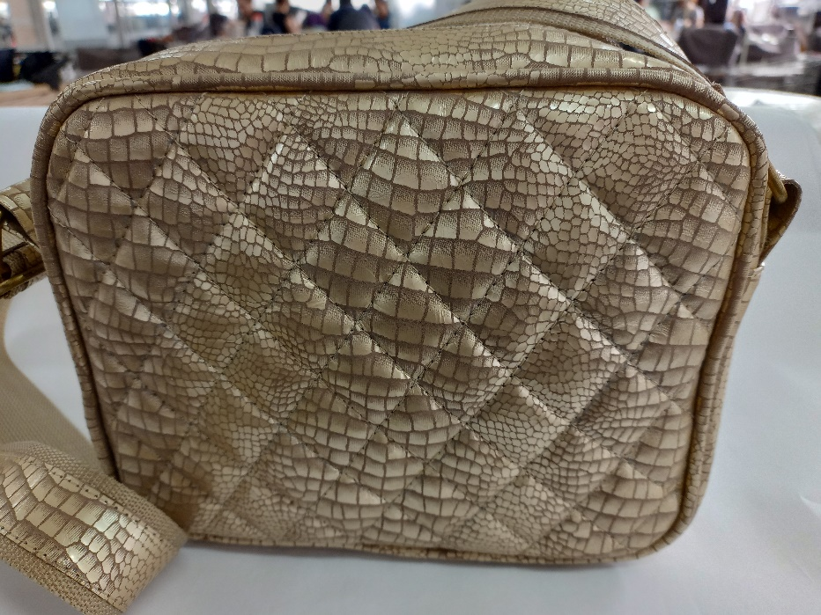
material | numero del molde | nombre del molde | cantidad | alto | ancho | alto x ancho = cm_2 | dm^2 | % desperdicio | Total | PENDIENTE FOTO
cuero | 1 | espaldar | 1 | 23.5 | 19.5 | 458.25 | 4.58 | 1.1 | 5.04
 | 2 | frente | 1 | 25.5 | 21.5 | 548.25 | 5.48 | 1.1 | 6.03
 | 6 | FALSE | 1 | 45.7 | 8 | 365.6 | 3.66 | 1.05 | 3.84 |  |  |  | 4.25
 | 7 | porta cremallera | 2 | 33.2 | 4.1 | 136.12 | 1.36 | 1.1 | 2.99
 | 8 | chapetas | 3 | 8.7 | 6 | 52.2 | 0.52 | 1.1 | 1.72
 | 9 | vivo | 2 | 80 | 2.5 | 200 | 2.00 | 1.05 | 4.20
 |  | correa | 2 | 80 | 2.5 | 200 | 2.00 | 1.05 | 4.20
 |  |  |  |  |  | 0 | 0.00 | 1.05 | 0.00
 |  |  |  |  |  | 0 | 0.00 | 1.05 | 0.00
 |  |  |  |  |  | 0 | 0.00 | 1.05 | 0.00
 |  |  |  |  |  | 0 | 0.00 | 1.1 | 0.00
 |  |  |  |  |  | 0 | 0.00 | 1.05 | 0.00
 | total cuero en dm_2 |  |  |  |  |  |  |  | 28.03
perimetros para consumo de hilo en cm |  |  |  | 296.6 | 64.1 | 360.7 | 721.4
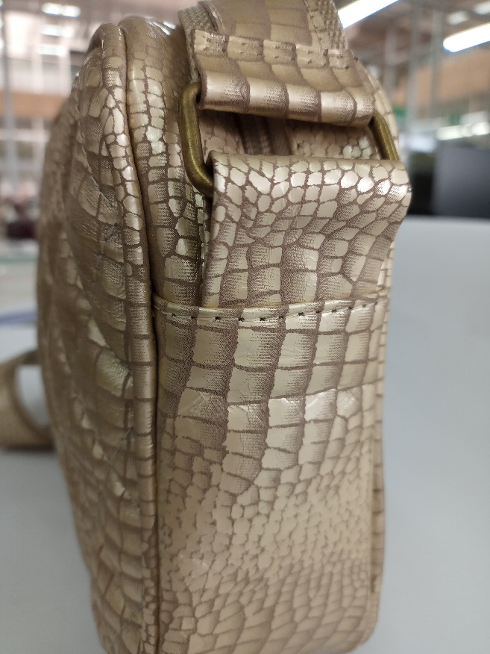
material | numero del molde | nombre del molde | cantidad | alto | ancho | atlo x ancho=cm_2 | dm^2 | % desperdicio | Total
cambre | 2 | frente | 1 | 25.5 | 21.5 | 548.25 | 5.4825 | 1.1 | 6.03
 |  |  |  |  |  | 0 | 0 | 1.05 | 0.00
 |  |  |  |  |  | 0 | 0 | 1.05 | 0.00
 |  |  |  |  |  |  |  |  | 6.03

material | numero del molde | nombre del molde | cantidad | alto | ancho | atlo x ancho=cm_2 | % desperdicio | Total
FORRO | 3 | frente y espalda | 2 | 23.5 | 19.5 | 458.25 | 1.1 | 1008.15
 | 4 | bolsillo interno | 1 | 22 | 17 | 374 | 1.1 | 411.40
 | 6 | FALSE | 1 | 45.7 | 8 | 365.6 | 1.1 | 402.16
 | 7 | porta cremallera | 2 | 33.2 | 4.1 | 136.12 | 1.1 | 299.46
 |  |  |  |  |  | 0 | 1.1 | 0.00
 |  |  |  |  |  | 0 | 1.1 | 0.00
 |  |  |  |  |  | 0 | 1.1 | 0.00

 | total FORRO en cm_2 |  |  |  |  |  |  | 2121.17

material | numero del molde | nombre del molde | cantidad | alto | ancho | atlo x ancho=cm_2 | % desperdicio | Total
cartulina | 5 | caja cierre | 1 | 17.2 | 3.6 | 61.92 | 1.1 | 68.11
 |  |  |  |  |  | 0 | 1.1 | 0.00
 |  |  |  |  |  | 0 | 1.1 | 0.00
 |  |  |  |  |  |  |  | 68.11

material | numero del molde | nombre del molde | cantidad | alto | ancho | atlo x ancho=cm_2 | % desperdicio | Total
espuma #1 | 11 | refuerzo frente | 1 | 16.2 | 17.2 | 278.64 | 1.1 | 306.50
 |  |  |  |  |  | 0 | 1.1 | 0.00
 |  |  |  |  |  | 0 | 1.1 | 0.00
 |  |  |  |  |  |  |  | 306.50

material | numero del molde | nombre del molde | cantidad | alto | ancho | atlo x ancho=cm_2 | % desperdicio | Total
yumbolon | 11 | refuerzo espaldar | 1 | 16.2 | 17.2 | 278.64 | 1.1 | 306.50
 | 12 | refuerzo falso | 1 | 42.5 | 4.8 | 204 | 1.1 | 224.40
 |  |  |  |  |  | 0 | 1.1 | 0.00
 |  |  |  |  |  |  |  | 530.90

